Capital de giro
 | Curso Viabilidade de Projetos & Negócios – seleção de alternativas de investimento

Gráfico de ponto de equilíbrio
 | Vendas brutas | Despesas
Capital de giro necessário

Mês | Vendas brutas | Despesas variáveis | Despesas fixas | Resultado | Saldo acumulado | Despesas variáveis + fixas
1 | 2,950.00 | 8,523.60 | 775.00 | -6,348.60 | -6,348.60 | 9,298.60
2 | 6,000.00 | 5,670.80 | 865.00 | -535.80 | -6,884.40 | 6,535.80
3 | 12,000.00 | 9,576.48 | 865.00 | 1,558.52 | -5,325.88 | 10,441.48
4 | 15,000.00 | 12,315.20 | 865.00 | 1,819.80 | -3,506.08 | 13,180.20
5 | 18,000.00 | 14,758.00 | 865.00 | 2,377.00 | -1,129.08 | 15,623.00
6 | 20,000.00 | 16,973.00 | 865.00 | 2,162.00 | 1,032.92 | 17,838.00
7 | 23,000.00 | 20,630.00 | 865.00 | 1,505.00 | 2,537.92 | 21,495.00
8 | 25,000.00 | 22,912.00 | 865.00 | 1,223.00 | 3,760.92 | 23,777.00
9 | 28,000.00 | 24,675.00 | 865.00 | 2,460.00 | 6,220.92 | 25,540.00
10 | 30,000.00 | 28,092.00 | 180.00 | 1,728.00 | 7,948.92 | 28,272.00
11 | 33,000.00 | 29,190.00 | 90.00 | 3,720.00 | 11,668.92 | 29,280.00
12 | 35,000.00 | 31,884.00 | 590.00 | 2,526.00 | 14,194.92 | 32,474.00

Ponto de Equilíbrio |  | Mês 3 |  |  |  |  | Obs.: o ponto de equilíbrio é atingido quando a curva azul (de vendas brutas) cruza a curva laranja de total de depesas)

Anexos
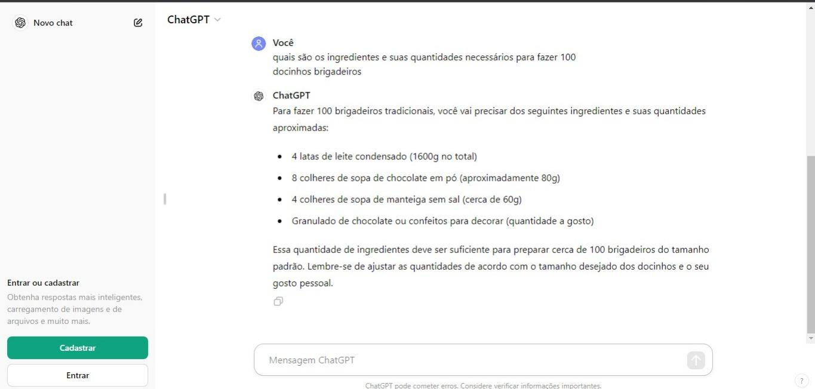
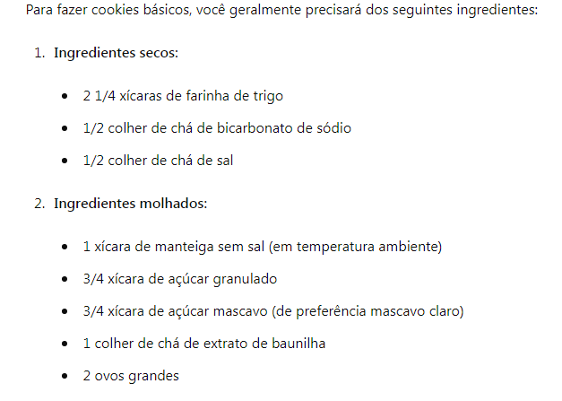

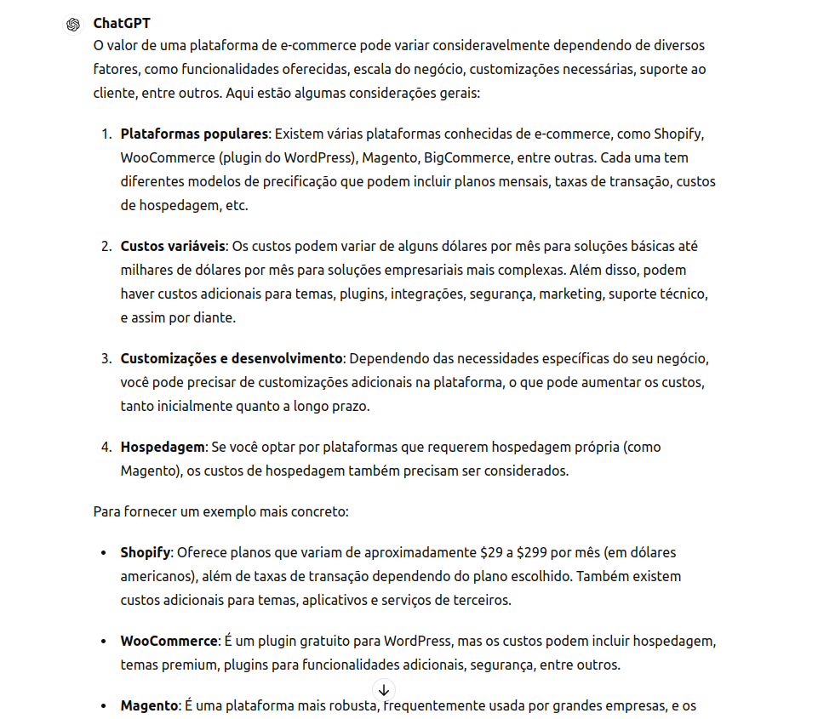
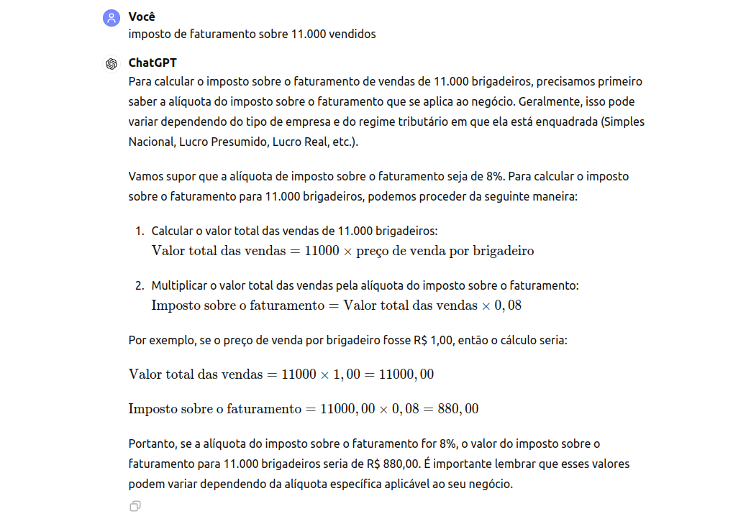
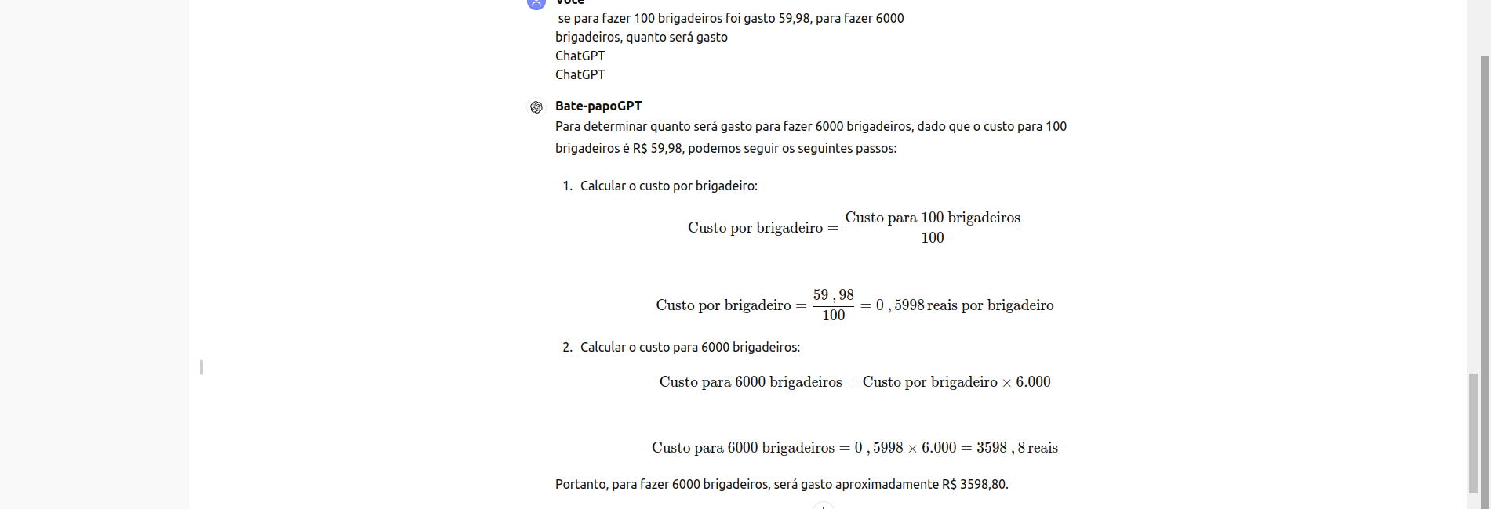
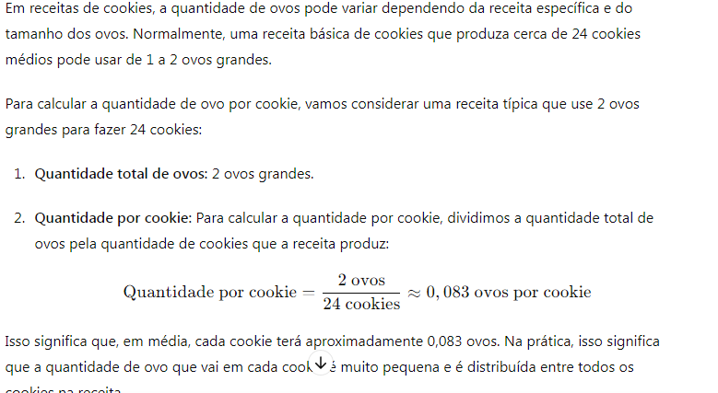
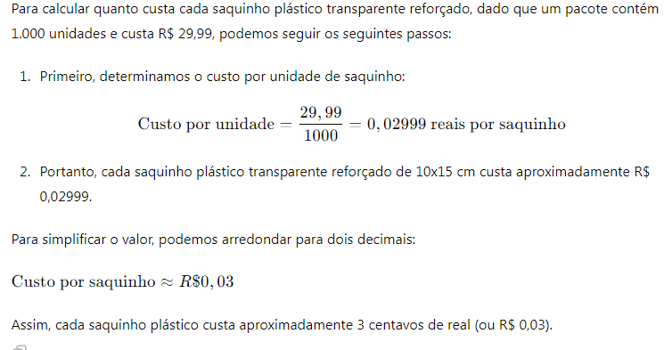
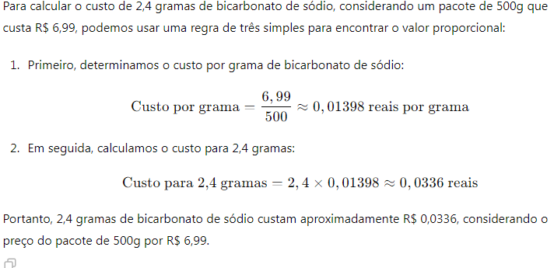
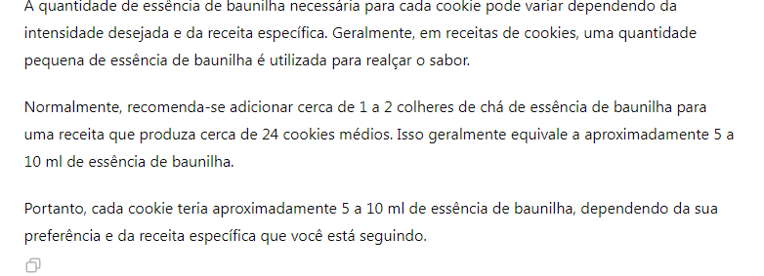
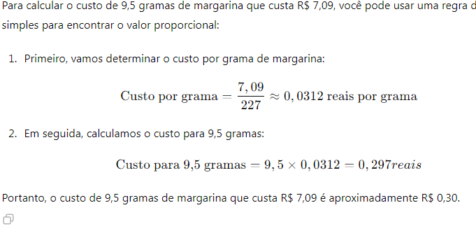
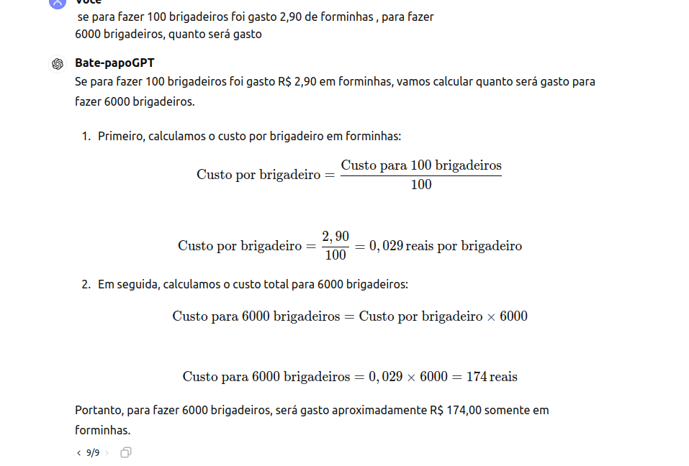
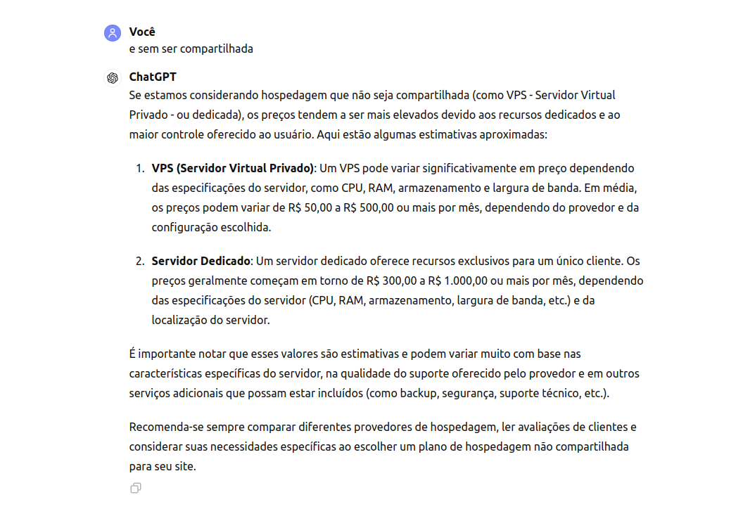
Anexos

